Подвои косточковых к-р
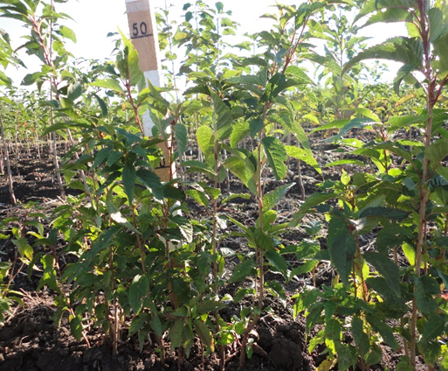
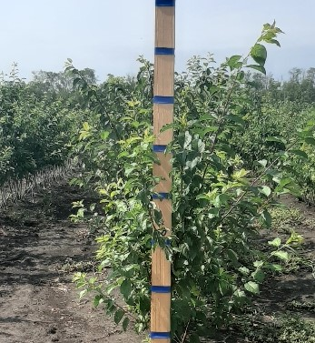
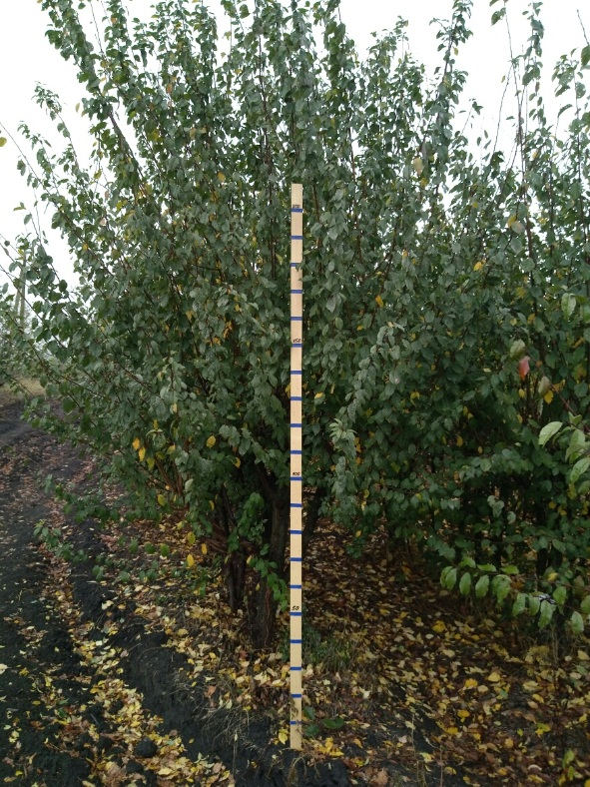
Характеристика основных биологических и хозяйственных признаков подвоев косточковых культур

ПМК СК 3
Наименование | Происхождение | Описание подвоя | Фенотипическая характеризация по комплексу характеристик ООС и UPOV
ПМК СК 3 | С. lannesiana №2 × Франц Иосиф.
 |  | Скороплодный (плодоношение на 2-й год). Цветки средние (диаметр до 3 см), собраны в щитки по 3-4 шт., простые, белые, в процессе роспуска слегка розовеют в центре. Деревья представляют интерес для декоративного садоводства. Якорность деревьев хорошая, корневой поросли не образует, устойчив к плотным тяжелым, переувлажненным почвам. Показывает высокую (100%) эффективность устойчивости к болезни, которая так же обеспечивает устойчивость у 100 % потомства. Выделен как источник долговременной устойчивости к коккомикозу. Жаростойкий. Проявляет хорошую совместимость с сортами черешни, вишни и ряда сакур. Рекомендуется, как клоновый и семенной низкорослый подвой для черешни и вишни и сакур. В интенсивных насаждениях с поливом высота привойно-подвойных комбинаций 2,7-3 м. Выделяется в питомнике по выходу семенного подвоя (89 %), в потомстве наблюдается однородность, не поражаемость коккомикозом. Легко размножается зелеными черенками до 86%. Отличается высоким процентом укореняемость зеленых черенков и коротким периодом корнеобразования – 12-15 дней. Формируется мощная, густая корневая система, способствующая хорошей якорности привитых деревьев в саду. Снижает крону деревьев черешни и вишни (на 30%, относительно заокулированных на ВСЛ-2), отмечен лучшей совместимостью с рядом сортов вишни, чем на подвое ВСЛ-2. Проявляет хорошую совместимость с сортами черешни, вишни и ряда сакур. | Признак |  | Индекс | Степень выраженности | Результат
 |  |  | 1. | Растение: сила роста | 3 | слаборослое | 3
 |  |  |  |  | 5 | среднерослое
 |  |  |  |  | 7 | сильнорослое
 |  |  | 2. | Растение: форма роста | 1 | прямостоящее | 3
 |  |  |  |  | 3 | раскидистое
 |  |  |  |  | 5 | плакучее
 |  |  | 3. | Растение: ветвление | 3 | слабое | 5
 |  |  |  |  | 5 | среднее
 |  |  |  |  | 7 | сильное
 |  |  | 4. | Однолетний побег: толщина | 3 | тонкий | 3
 |  |  |  |  | 5 | средней толщины
 |  |  |  |  | 7 | толстый
 |  |  | 5. | Однолетний побег: длина междоузлия (в средней трети побега) | 3 | короткое | 3
 | Фото |  |  |  | 5 | средней длины
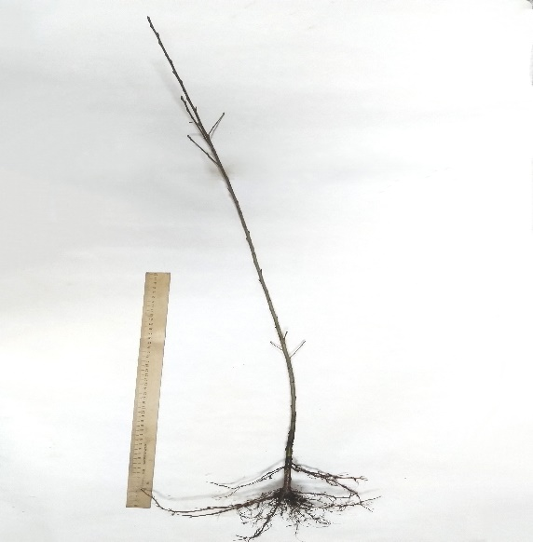
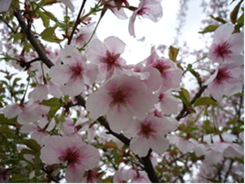
 |  |  |  |  | 7 | длинное
 |  |  | 6. | Однолетний побег: опушение (в верхней трети) | 1 | отсутствует | 1
 |  |  |  |  | 9 | имеется
 |  |  | 7. | Однолетний побег: число чечевичек | 3 | мало | 5
 |  |  |  |  | 5 | среднее число
 |  |  |  |  | 7 | много
 |  |  | 8. | Однолетний побег: антоциановая окраска кончика | 1 | отсутствует или очень слабая | 1
 |  |  |  |  | 3 | слабая
 |  |  |  |  | 5 | средняя
 |  |  |  |  | 7 | сильная
 |  |  |  |  | 9 | очень сильная
 |  |  | 9. | Однолетний побег: вегетативная почка: положение относительно побега | 1 | прижатая | 2
 |  |  |  |  | 2 | слегка отклоненная
 |  |  |  |  | 3 | заметно отклоненная
 |  |  | 10. | Однолетний побег: размер вегетативной почки | 3 | мелкая | 3
 |  |  |  |  | 5 | среднего размера
 |  |  |  |  | 7 | крупная
 |  |  | 11. | Однолетний побег: форма вершины вегетативной почки | 1 | острая | 1
 |  |  |  |  | 2 | тупая
 |  |  |  |  | 3 | округлая
 |  |  | 12. | Однолетний побег: размер основания вегетативной почки | 3 | маленькое | 5
 |  |  |  |  | 5 | среднего размера
 |  |  |  |  | 7 | большое
 |  |  | 13. | Однолетний побег: ветвление (в конце лета) | 3 | слабое | 3
 |  |  |  |  | 5 | среднее
 |  |  |  |  | 7 | сильное
 |  |  | 14. | Молодой побег: интенсивность антоциановой окраски молодого листа (во время быстрого роста) | 3 | слабая | 5
 |  |  |  |  | 5 | средняя
 |  |  |  |  | 7 | сильная
 |  |  | 15. | Листовая пластинка: длина | 1 | очень короткая | 3
 |  |  |  |  | 3 | короткая
 |  |  |  |  | 5 | средней длины
 |  |  |  |  | 7 | длинная
 |  |  |  |  | 9 | очень длинная
 |  |  | 16. | Листовая пластинка: ширина | 1 | очень узкая | 3
 |  |  |  |  | 3 | узкая
 |  |  |  |  | 5 | средней ширины
 |  |  |  |  | 7 | широкая
 |  |  |  |  | 9 | очень широкая
 |  |  | 17. | Листовая пластинка: отношение длины к ширине | 1 | очень маленькое | 5
 |  |  |  |  | 3 | маленькое
 |  |  |  |  | 5 | среднее
 |  |  |  |  | 7 | большое
 |  |  |  |  | 9 | очень большое
 |  |  | 18. | Листовая пластинка: форма | 1 | узкоэллиптическая | 4
 |  |  |  |  | 2 | эллиптическая
 |  |  |  |  | 3 | округлая
 |  |  |  |  | 4 | яйцевидная
 |  |  |  |  | 5 | обратнояйцевидная
 |  |  | 19. | Листовая пластинка: угол вершины (исключая кончик) | 1 | острый | 1
 |  |  |  |  | 2 | прямой
 |  |  |  |  | 3 | тупой
 |  |  | 20. | Листовая пластинка: длина кончика | 3 | короткий | 7
 |  |  |  |  | 5 | средней длины
 |  |  |  |  | 7 | длинный
 |  |  | 21. | Листовая пластинка: форма основания | 1 | острое | 3
 |  |  |  |  | 2 | тупое
 |  |  |  |  | 3 | усеченное
 |  |  | 22. | Листовая пластинка: окраска верхней стороны | 1 | светло-зеленая | 2
 |  |  |  |  | 2 | темно-зеленая
 |  |  |  |  | 3 | красная
 |  |  |  |  | 4 | красновато-коричневая
 |  |  | 23. | Листовая пластинка: глянцевитость верхней стороны | 3 | слабая | 3
 |  |  |  |  | 5 | средняя
 |  |  |  |  | 7 | сильная
 |  |  | 24. | Листовая пластинка: опушение нижней стороны вершины | 3 | слабое | 3
 |  |  |  |  | 5 | среднее
 |  |  |  |  | 7 | сильное
 |  |  | 25. | Листовая пластинка: надрезанность края | 1 | только городчатый | 3
 |  |  |  |  | 2 | и городчатый и зубчатый
 |  |  |  |  | 3 | только зубчатый
 |  |  | 26. | Листовая пластинка: глубина надрезанности края | 3 | мелкая | 5
 |  |  |  |  | 5 | средняя
 |  |  |  |  | 7 | глубокая
 |  |  | 27. | Черешок: длина | 3 | короткий | 3
 |  |  |  |  | 5 | средней длины
 |  |  |  |  | 7 | длинный
 |  |  | 28. | Черешок: опушение верхней стороны | 1 | отсутствует | 9
 |  |  |  |  | 9 | имеется
 |  |  | 29. | Черешок: интенсивность опушения верхней стороны | 3 | слабое | 3
 |  |  |  |  | 5 | среднее
 |  |  |  |  | 7 | сильное
 |  |  | 30. | Черешок: глубина желобка | 3 | мелкий | 5
 |  |  |  |  | 5 | средней глубины
 |  |  |  |  | 7 | глубокий
 |  |  | 31. | Лист: отношение длины листовой пластинки к длине черешка | 3 | маленькое | 5
 |  |  |  |  | 5 | среднее
 |  |  |  |  | 7 | большое
 |  |  | 32. | Лист: прилистники | 1 | отсутствуют | 9
 |  |  |  |  | 9 | имеются
 |  |  | 33. | Прилистник: длина | 3 | короткий | 7
 |  |  |  |  | 5 | средней длины
 |  |  |  |  | 7 | длинный
 |  |  | 34. | Лист: нектарники (железки) | 1 | отсутствуют | 9
 |  |  |  |  | 9 | имеются
 |  |  | 35. | Сорта с нектарниками (железками): Лист: преобладающее число нектарников (железок) | 1 | один | 3
 |  |  |  |  | 2 | два
 |  |  |  |  | 3 | более двух
 |  |  | 36. | Лист: расположение нектарников (железок) | 1 | преимущественно у основания пластинки | 2
 |  |  |  |  | 2 | в равной степени у основания пластинки и у черешка
 |  |  |  |  | 3 | преимущественно у черешка
 |  |  | 37. | Нектарник (железка): окраска | 1 | зеленый
 |  |  |  |  | 2 | желтый | 2
 |  |  |  |  | 3 | красный
 |  |  |  |  | 4 | фиолетовый
 |  |  | 38. | Нектарник (железка): форма | 1 | округлый | 2
 |  |  |  |  | 2 | почковидный
 |  |  | 39. | Растение: цветки | 1 | отсутствуют
 |  |  |  |  | 9 | имеются | 9

3-20
Наименование | Происхождение | Описание подвоя | Фенотипическая характеризация по комплексу характеристик ООС и UPOV
3_20 | Получен путем скрещивания вишни форм С. lannesiana №2 × C. Avium «Франц Иосиф» | Деревья мелкокосточковых культур на этом подвое полукарликовые (на 50 % ниже сеянцев черешни), отличаются хорошей урожайностью. Якорность деревьев хорошая, корневой поросли не образует, устойчив к коккомикозу. Засухоустойчив и морозостоек.Цветки средние 2-2,5см в диаметре, белого цвета, меняющие окраску на розовый по мере раскрытия цветка, собраны в щиток по 2-3 штуки, немахровые. | Признак |  | Индекс | Степень выраженности | Результат
 |  |  | 1. | Растение: сила роста | 3 | слаборослое | 3
 |  |  |  |  | 5 | среднерослое
 |  |  |  |  | 7 | сильнорослое
 |  |  | 2. | Растение: форма роста | 1 | прямостоящее
 |  |  |  |  | 3 | раскидистое | 3
 |  |  |  |  | 5 | плакучее
 |  |  | 3. | Растение: ветвление | 3 | слабое
 | Фото |  |  |  | 5 | среднее | 5
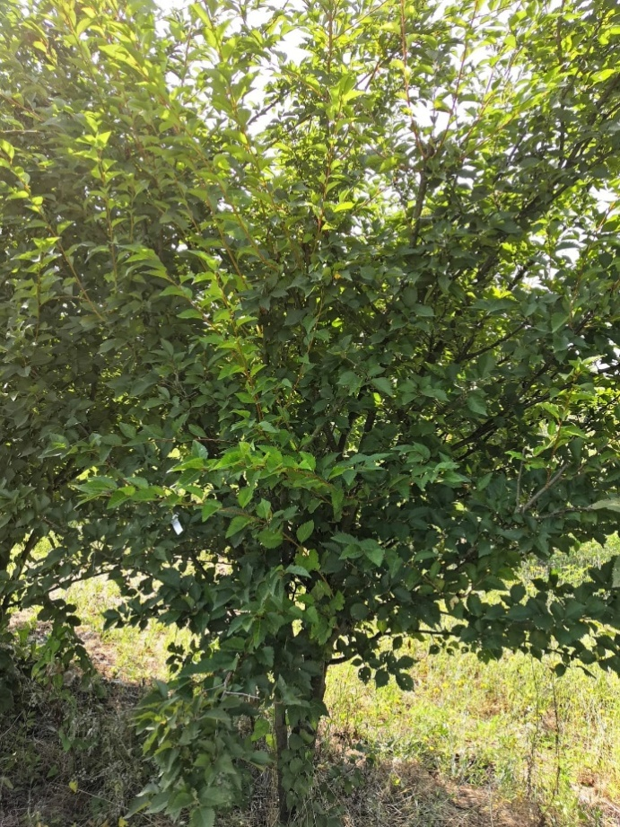
 |  |  |  |  | 7 | сильное
 |  |  | 4. | Однолетний побег: толщина | 3 | тонкий
 |  |  |  |  | 5 | средней толщины | 5
 |  |  |  |  | 7 | толстый
 |  |  | 5. | Однолетний побег: длина междоузлия (в средней трети побега) | 3 | короткое | 3
 |  |  |  |  | 5 | средней длины
 |  |  |  |  | 7 | длинное
 |  |  | 6. | Однолетний побег: опушение (в верхней трети) | 1 | отсутствует | 1
 |  |  |  |  | 9 | имеется
 |  |  | 7. | Однолетний побег: число чечевичек | 3 | мало
 |  |  |  |  | 5 | среднее число | 5
 |  |  |  |  | 7 | много
 |  |  | 8. | Однолетний побег: антоциановая окраска кончика | 1 | отсутствует или очень слабая | 1
 |  |  |  |  | 3 | слабая
 |  |  |  |  | 5 | средняя
 |  |  |  |  | 7 | сильная
 |  |  |  |  | 9 | очень сильная
 |  |  | 9. | Однолетний побег: вегетативная почка: положение относительно побега | 1 | прижатая
 |  |  |  |  | 2 | слегка отклоненная | 2
 |  |  |  |  | 3 | заметно отклоненная
 |  |  | 10. | Однолетний побег: размер вегетативной почки | 3 | мелкая | 3
 |  |  |  |  | 5 | среднего размера
 |  |  |  |  | 7 | крупная
 |  |  | 11. | Однолетний побег: форма вершины вегетативной почки | 1 | острая | 1
 |  |  |  |  | 2 | тупая
 |  |  |  |  | 3 | округлая
 |  |  | 12. | Однолетний побег: размер основания вегетативной почки | 3 | маленькое
 |  |  |  |  | 5 | среднего размера | 5
 |  |  |  |  | 7 | большое
 |  |  | 13. | Однолетний побег: ветвление (в конце лета) | 3 | слабое | 3
 |  |  |  |  | 5 | среднее
 |  |  |  |  | 7 | сильное
 |  |  | 14. | Молодой побег: интенсивность антоциановой окраски молодого листа (во время быстрого роста) | 3 | слабая | 3
 |  |  |  |  | 5 | средняя
 |  |  |  |  | 7 | сильная
 |  |  | 15. | Листовая пластинка: длина | 1 | очень короткая
 |  |  |  |  | 3 | короткая
 |  |  |  |  | 5 | средней длины | 5
 |  |  |  |  | 7 | длинная
 |  |  |  |  | 9 | очень длинная
 |  |  | 16. | Листовая пластинка: ширина | 1 | очень узкая
 |  |  |  |  | 3 | узкая
 |  |  |  |  | 5 | средней ширины | 5
 |  |  |  |  | 7 | широкая
 |  |  |  |  | 9 | очень широкая
 |  |  | 17. | Листовая пластинка: отношение длины к ширине | 1 | очень маленькое
 |  |  |  |  | 3 | маленькое
 |  |  |  |  | 5 | среднее | 5
 |  |  |  |  | 7 | большое
 |  |  |  |  | 9 | очень большое
 |  |  | 18. | Листовая пластинка: форма | 1 | узкоэллиптическая
 |  |  |  |  | 2 | эллиптическая
 |  |  |  |  | 3 | округлая
 |  |  |  |  | 4 | яйцевидная | 4
 |  |  |  |  | 5 | обратнояйцевидная
 |  |  | 19. | Листовая пластинка: угол вершины (исключая кончик) | 1 | острый | 1
 |  |  |  |  | 2 | прямой
 |  |  |  |  | 3 | тупой
 |  |  | 20. | Листовая пластинка: длина кончика | 3 | короткий
 |  |  |  |  | 5 | средней длины
 |  |  |  |  | 7 | длинный | 7
 |  |  | 21. | Листовая пластинка: форма основания | 1 | острое
 |  |  |  |  | 2 | тупое | 2
 |  |  |  |  | 3 | усеченное
 |  |  | 22. | Листовая пластинка: окраска верхней стороны | 1 | светло-зеленая
 |  |  |  |  | 2 | темно-зеленая | 2
 |  |  |  |  | 3 | красная
 |  |  |  |  | 4 | красновато-коричневая
 |  |  | 23. | Листовая пластинка: глянцевитость верхней стороны | 3 | слабая
 |  |  |  |  | 5 | средняя | 5
 |  |  |  |  | 7 | сильная
 |  |  | 24. | Листовая пластинка: опушение нижней стороны вершины | 3 | слабое | 3
 |  |  |  |  | 5 | среднее
 |  |  |  |  | 7 | сильное
 |  |  | 25. | Листовая пластинка: надрезанность края | 1 | только городчатый
 |  |  |  |  | 2 | и городчатый и зубчатый
 |  |  |  |  | 3 | только зубчатый | 3
 |  |  | 26. | Листовая пластинка: глубина надрезанности края | 3 | мелкая
 |  |  |  |  | 5 | средняя
 |  |  |  |  | 7 | глубокая | 7
 |  |  | 27. | Черешок: длина | 3 | короткий | 3
 |  |  |  |  | 5 | средней длины
 |  |  |  |  | 7 | длинный
 |  |  | 28. | Черешок: опушение верхней стороны | 1 | отсутствует
 |  |  |  |  | 9 | имеется | 9
 |  |  | 29. | Черешок: интенсивность опушения верхней стороны | 3 | слабое
 |  |  |  |  | 5 | среднее | 5
 |  |  |  |  | 7 | сильное
 |  |  | 30. | Черешок: глубина желобка | 3 | мелкий
 |  |  |  |  | 5 | средней глубины | 5
 |  |  |  |  | 7 | глубокий
 |  |  | 31. | Лист: отношение длины листовой пластинки к длине черешка | 3 | маленькое | 5
 |  |  |  |  | 5 | среднее
 |  |  |  |  | 7 | большое
 |  |  | 32. | Лист: прилистники | 1 | отсутствуют
 |  |  |  |  | 9 | имеются | 9
 |  |  | 33. | Прилистник: длина | 3 | короткий
 |  |  |  |  | 5 | средней длины
 |  |  |  |  | 7 | длинный | 7
 |  |  | 34. | Лист: нектарники (железки) | 1 | отсутствуют
 |  |  |  |  | 9 | имеются | 9
 |  |  | 35. | Сорта с нектарниками (железками): Лист: преобладающее число нектарников (железок) | 1 | один
 |  |  |  |  | 2 | два | 2
 |  |  |  |  | 3 | более двух
 |  |  | 36. | Лист: расположение нектарников (железок) | 1 | преимущественно у основания пластинки
 |  |  |  |  | 2 | в равной степени у основания пластинки и у черешка
 |  |  |  |  | 3 | преимущественно у черешка | 3
 |  |  | 37. | Нектарник (железка): окраска | 1 | зеленый
 |  |  |  |  | 2 | желтый | 2
 |  |  |  |  | 3 | красный
 |  |  |  |  | 4 | фиолетовый
 |  |  | 38. | Нектарник (железка): форма | 1 | округлый | 1
 |  |  |  |  | 2 | почковидный
 |  |  | 39. | Растение: цветки | 1 | отсутствуют
 |  |  |  |  | 9 | имеются | 9

АИ 5Б
Наименование | Происхождение | Описание подвоя | Фенотипическая характеризация по комплексу характеристик ООС и UPOV
АИ 5Б | неизвестно | Отмечена хорошая совместимость подвоя АИ-5 Б с черешней и вишней. Этот подвой так же дает высокий урожай плодов и может использоваться как семенной подвой. Урожайность подвоя в маточно-семенном саду достигает 8-9 кг с дерева | Признак |  | Индекс | Степень выраженности | Результат
 |  |  | 1. | Растение: сила роста | 3 | слаборослое | 3
 |  |  |  |  | 5 | среднерослое
 |  |  |  |  | 7 | сильнорослое
 |  |  | 2. | Растение: форма роста | 1 | прямостоящее
 |  |  |  |  | 3 | раскидистое | 3
 |  | Фото |  |  | 5 | плакучее
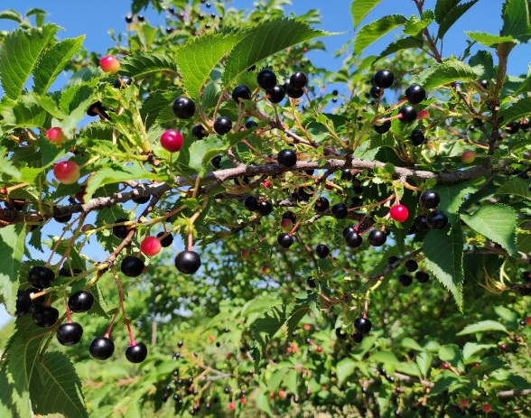
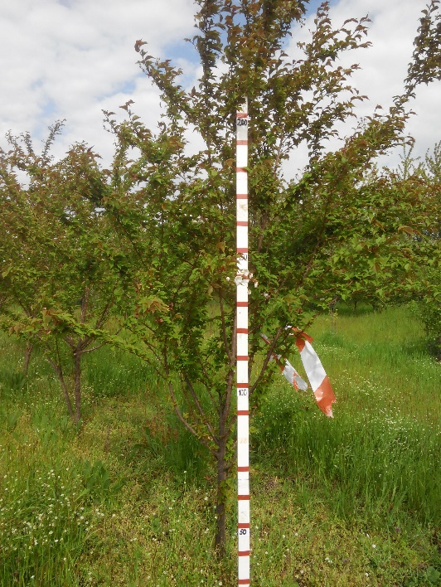
 |  |  | 3. | Растение: ветвление | 3 | слабое
 |  |  |  |  | 5 | среднее | 5
 |  |  |  |  | 7 | сильное
 |  |  | 4. | Однолетний побег: толщина | 3 | тонкий
 |  |  |  |  | 5 | средней толщины | 5
 |  |  |  |  | 7 | толстый
 |  |  | 5. | Однолетний побег: длина междоузлия (в средней трети побега) | 3 | короткое
 |  |  |  |  | 5 | средней длины | 5
 |  |  |  |  | 7 | длинное
 |  |  | 6. | Однолетний побег: опушение (в верхней трети) | 1 | отсутствует | 1
 |  |  |  |  | 9 | имеется
 |  |  | 7. | Однолетний побег: число чечевичек | 3 | мало
 |  |  |  |  | 5 | среднее число | 5
 |  |  |  |  | 7 | много
 |  |  | 8. | Однолетний побег: антоциановая окраска кончика | 1 | отсутствует или очень слабая | 1
 |  |  |  |  | 3 | слабая
 |  |  |  |  | 5 | средняя
 |  |  |  |  | 7 | сильная
 |  |  |  |  | 9 | очень сильная
 |  |  | 9. | Однолетний побег: вегетативная почка: положение относительно побега | 1 | прижатая
 |  |  |  |  | 2 | слегка отклоненная
 |  |  |  |  | 3 | заметно отклоненная | 3
 |  |  | 10. | Однолетний побег: размер вегетативной почки | 3 | мелкая
 |  |  |  |  | 5 | среднего размера | 5
 |  |  |  |  | 7 | крупная
 |  |  | 11. | Однолетний побег: форма вершины вегетативной почки | 1 | острая | 1
 |  |  |  |  | 2 | тупая
 |  |  |  |  | 3 | округлая
 |  |  | 12. | Однолетний побег: размер основания вегетативной почки | 3 | маленькое
 |  |  |  |  | 5 | среднего размера | 5
 |  |  |  |  | 7 | большое
 |  |  | 13. | Однолетний побег: ветвление (в конце лета) | 3 | слабое | 3
 |  |  |  |  | 5 | среднее
 |  |  |  |  | 7 | сильное
 |  |  | 14. | Молодой побег: интенсивность антоциановой окраски молодого листа (во время быстрого роста) | 3 | слабая | 3
 |  |  |  |  | 5 | средняя
 |  |  |  |  | 7 | сильная
 |  |  | 15. | Листовая пластинка: длина | 1 | очень короткая
 |  |  |  |  | 3 | короткая
 |  |  |  |  | 5 | средней длины | 5
 |  |  |  |  | 7 | длинная
 |  |  |  |  | 9 | очень длинная
 |  |  | 16. | Листовая пластинка: ширина | 1 | очень узкая
 |  |  |  |  | 3 | узкая
 |  |  |  |  | 5 | средней ширины
 |  |  |  |  | 7 | широкая | 7
 |  |  |  |  | 9 | очень широкая
 |  |  | 17. | Листовая пластинка: отношение длины к ширине | 1 | очень маленькое
 |  |  |  |  | 3 | маленькое | 3
 |  |  |  |  | 5 | среднее
 |  |  |  |  | 7 | большое
 |  |  |  |  | 9 | очень большое
 |  |  | 18. | Листовая пластинка: форма | 1 | узкоэллиптическая
 |  |  |  |  | 2 | эллиптическая | 2
 |  |  |  |  | 3 | округлая
 |  |  |  |  | 4 | яйцевидная
 |  |  |  |  | 5 | обратнояйцевидная
 |  |  | 19. | Листовая пластинка: угол вершины (исключая кончик) | 1 | острый
 |  |  |  |  | 2 | прямой | 2
 |  |  |  |  | 3 | тупой
 |  |  | 20. | Листовая пластинка: длина кончика | 3 | короткий
 |  |  |  |  | 5 | средней длины
 |  |  |  |  | 7 | длинный | 7
 |  |  | 21. | Листовая пластинка: форма основания | 1 | острое
 |  |  |  |  | 2 | тупое | 2
 |  |  |  |  | 3 | усеченное
 |  |  | 22. | Листовая пластинка: окраска верхней стороны | 1 | светло-зеленая
 |  |  |  |  | 2 | темно-зеленая | 2
 |  |  |  |  | 3 | красная
 |  |  |  |  | 4 | красновато-коричневая
 |  |  | 23. | Листовая пластинка: глянцевитость верхней стороны | 3 | слабая
 |  |  |  |  | 5 | средняя | 5
 |  |  |  |  | 7 | сильная
 |  |  | 24. | Листовая пластинка: опушение нижней стороны вершины | 3 | слабое | 3
 |  |  |  |  | 5 | среднее
 |  |  |  |  | 7 | сильное
 |  |  | 25. | Листовая пластинка: надрезанность края | 1 | только городчатый
 |  |  |  |  | 2 | и городчатый и зубчатый | 3
 |  |  |  |  | 3 | только зубчатый
 |  |  | 26. | Листовая пластинка: глубина надрезанности края | 3 | мелкая
 |  |  |  |  | 5 | средняя
 |  |  |  |  | 7 | глубокая | 7
 |  |  | 27. | Черешок: длина | 3 | короткий | 3
 |  |  |  |  | 5 | средней длины
 |  |  |  |  | 7 | длинный
 |  |  | 28. | Черешок: опушение верхней стороны | 1 | отсутствует
 |  |  |  |  | 9 | имеется | 9
 |  |  | 29. | Черешок: интенсивность опушения верхней стороны | 3 | слабое | 3
 |  |  |  |  | 5 | среднее
 |  |  |  |  | 7 | сильное
 |  |  | 30. | Черешок: глубина желобка | 3 | мелкий
 |  |  |  |  | 5 | средней глубины | 5
 |  |  |  |  | 7 | глубокий
 |  |  | 31. | Лист: отношение длины листовой пластинки к длине черешка | 3 | маленькое
 |  |  |  |  | 5 | среднее
 |  |  |  |  | 7 | большое | 7
 |  |  | 32. | Лист: прилистники | 1 | отсутствуют
 |  |  |  |  | 9 | имеются | 9
 |  |  | 33. | Прилистник: длина | 3 | короткий
 |  |  |  |  | 5 | средней длины
 |  |  |  |  | 7 | длинный | 7
 |  |  | 34. | Лист: нектарники (железки) | 1 | отсутствуют
 |  |  |  |  | 9 | имеются | 9
 |  |  | 35. | Сорта с нектарниками (железками): Лист: преобладающее число нектарников (железок) | 1 | один
 |  |  |  |  | 2 | два | 2
 |  |  |  |  | 3 | более двух
 |  |  | 36. | Лист: расположение нектарников (железок) | 1 | преимущественно у основания пластинки
 |  |  |  |  | 2 | в равной степени у основания пластинки и у черешка | 2
 |  |  |  |  | 3 | преимущественно у черешка
 |  |  | 37. | Нектарник (железка): окраска | 1 | зеленый
 |  |  |  |  | 2 | желтый | 2
 |  |  |  |  | 3 | красный
 |  |  |  |  | 4 | фиолетовый
 |  |  | 38. | Нектарник (железка): форма | 1 | округлый | 1
 |  |  |  |  | 2 | почковидный
 |  |  | 39. | Растение: цветки | 1 | отсутствуют
 |  |  |  |  | 9 | имеются | 9

11-14
Наименование | Происхождение | Описание подвоя | Фенотипическая характеризация по комплексу характеристик ООС и UPOV
11_14 | С.lannesiana №2 × C. avium«Франц Иосиф» | Растение с высотой до 2,5-3 м, крона раскидистая с поникающими ветвями. Листья среднего размера, тёмно-зелёные, эллиптической формы, с длинным кончиком, надрезанностькрая средняя. Имеются длинные рассеченные прилистники | Признак |  | Индекс | Степень выраженности | Результат
 |  |  | 1. | Растение: сила роста | 3 | слаборослое | 3
 |  |  |  |  | 5 | среднерослое
 | Фото |  |  |  | 7 | сильнорослое
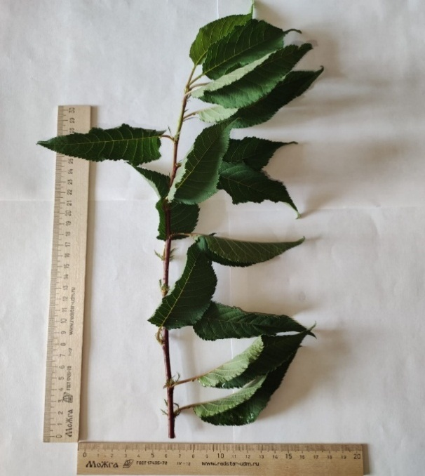
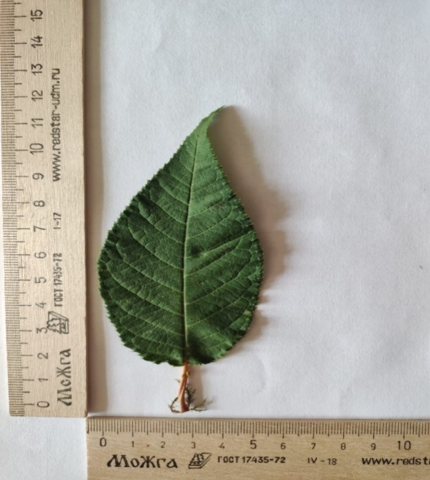
 |  |  | 2. | Растение: форма роста | 1 | прямостоящее
 |  |  |  |  | 3 | раскидистое | 3
 |  |  |  |  | 5 | плакучее
 |  |  | 3. | Растение: ветвление | 3 | слабое
 |  |  |  |  | 5 | среднее | 5
 |  |  |  |  | 7 | сильное
 |  |  | 4. | Однолетний побег: толщина | 3 | тонкий
 |  |  |  |  | 5 | средней толщины | 5
 |  |  |  |  | 7 | толстый
 |  |  | 5. | Однолетний побег: длина междоузлия (в средней трети побега) | 3 | короткое
 |  |  |  |  | 5 | средней длины | 5
 |  |  |  |  | 7 | длинное
 |  |  | 6. | Однолетний побег: опушение (в верхней трети) | 1 | отсутствует | 1
 |  |  |  |  | 9 | имеется
 |  |  | 7. | Однолетний побег: число чечевичек | 3 | мало
 |  |  |  |  | 5 | среднее число | 5
 |  |  |  |  | 7 | много
 |  |  | 8. | Однолетний побег: антоциановая окраска кончика | 1 | отсутствует или очень слабая | 1
 |  |  |  |  | 3 | слабая
 |  |  |  |  | 5 | средняя
 |  |  |  |  | 7 | сильная
 |  |  |  |  | 9 | очень сильная
 |  |  | 9. | Однолетний побег: вегетативная почка: положение относительно побега | 1 | прижатая
 |  |  |  |  | 2 | слегка отклоненная
 |  |  |  |  | 3 | заметно отклоненная | 3
 |  |  | 10. | Однолетний побег: размер вегетативной почки | 3 | мелкая | 3
 |  |  |  |  | 5 | среднего размера
 |  |  |  |  | 7 | крупная
 |  |  | 11. | Однолетний побег: форма вершины вегетативной почки | 1 | острая | 1
 |  |  |  |  | 2 | тупая
 |  |  |  |  | 3 | округлая
 |  |  | 12. | Однолетний побег: размер основания вегетативной почки | 3 | маленькое
 |  |  |  |  | 5 | среднего размера | 5
 |  |  |  |  | 7 | большое
 |  |  | 13. | Однолетний побег: ветвление (в конце лета) | 3 | слабое | 3
 |  |  |  |  | 5 | среднее
 |  |  |  |  | 7 | сильное
 |  |  | 14. | Молодой побег: интенсивность антоциановой окраски молодого листа (во время быстрого роста) | 3 | слабая | 3
 |  |  |  |  | 5 | средняя
 |  |  |  |  | 7 | сильная
 |  |  | 15. | Листовая пластинка: длина | 1 | очень короткая
 |  |  |  |  | 3 | короткая
 |  |  |  |  | 5 | средней длины | 5
 |  |  |  |  | 7 | длинная
 |  |  |  |  | 9 | очень длинная
 |  |  | 16. | Листовая пластинка: ширина | 1 | очень узкая
 |  |  |  |  | 3 | узкая
 |  |  |  |  | 5 | средней ширины | 5
 |  |  |  |  | 7 | широкая
 |  |  |  |  | 9 | очень широкая
 |  |  | 17. | Листовая пластинка: отношение длины к ширине | 1 | очень маленькое
 |  |  |  |  | 3 | маленькое
 |  |  |  |  | 5 | среднее | 5
 |  |  |  |  | 7 | большое
 |  |  |  |  | 9 | очень большое
 |  |  | 18. | Листовая пластинка: форма | 1 | узкоэллиптическая
 |  |  |  |  | 2 | эллиптическая | 2
 |  |  |  |  | 3 | округлая
 |  |  |  |  | 4 | яйцевидная
 |  |  |  |  | 5 | обратнояйцевидная
 |  |  | 19. | Листовая пластинка: угол вершины (исключая кончик) | 1 | острый | 1
 |  |  |  |  | 2 | прямой
 |  |  |  |  | 3 | тупой
 |  |  | 20. | Листовая пластинка: длина кончика | 3 | короткий
 |  |  |  |  | 5 | средней длины
 |  |  |  |  | 7 | длинный | 7
 |  |  | 21. | Листовая пластинка: форма основания | 1 | острое
 |  |  |  |  | 2 | тупое | 2
 |  |  |  |  | 3 | усеченное
 |  |  | 22. | Листовая пластинка: окраска верхней стороны | 1 | светло-зеленая
 |  |  |  |  | 2 | темно-зеленая | 2
 |  |  |  |  | 3 | красная
 |  |  |  |  | 4 | красновато-коричневая
 |  |  | 23. | Листовая пластинка: глянцевитость верхней стороны | 3 | слабая
 |  |  |  |  | 5 | средняя | 5
 |  |  |  |  | 7 | сильная
 |  |  | 24. | Листовая пластинка: опушение нижней стороны вершины | 3 | слабое | 3
 |  |  |  |  | 5 | среднее
 |  |  |  |  | 7 | сильное
 |  |  | 25. | Листовая пластинка: надрезанность края | 1 | только городчатый
 |  |  |  |  | 2 | и городчатый и зубчатый
 |  |  |  |  | 3 | только зубчатый | 3
 |  |  | 26. | Листовая пластинка: глубина надрезанности края | 3 | мелкая
 |  |  |  |  | 5 | средняя | 5
 |  |  |  |  | 7 | глубокая
 |  |  | 27. | Черешок: длина | 3 | короткий | 3
 |  |  |  |  | 5 | средней длины
 |  |  |  |  | 7 | длинный
 |  |  | 28. | Черешок: опушение верхней стороны | 1 | отсутствует
 |  |  |  |  | 9 | имеется | 9
 |  |  | 29. | Черешок: интенсивность опушения верхней стороны | 3 | слабое | 3
 |  |  |  |  | 5 | среднее
 |  |  |  |  | 7 | сильное
 |  |  | 30. | Черешок: глубина желобка | 3 | мелкий
 |  |  |  |  | 5 | средней глубины | 5
 |  |  |  |  | 7 | глубокий
 |  |  | 31. | Лист: отношение длины листовой пластинки к длине черешка | 3 | маленькое
 |  |  |  |  | 5 | среднее
 |  |  |  |  | 7 | большое | 7
 |  |  | 32. | Лист: прилистники | 1 | отсутствуют
 |  |  |  |  | 9 | имеются | 9
 |  |  | 33. | Прилистник: длина | 3 | короткий
 |  |  |  |  | 5 | средней длины | 5
 |  |  |  |  | 7 | длинный
 |  |  | 34. | Лист: нектарники (железки) | 1 | отсутствуют
 |  |  |  |  | 9 | имеются | 9
 |  |  | 35. | Сорта с нектарниками (железками): Лист: преобладающее число нектарников (железок) | 1 | один
 |  |  |  |  | 2 | два
 |  |  |  |  | 3 | более двух | 3
 |  |  | 36. | Лист: расположение нектарников (железок) | 1 | преимущественно у основания пластинки
 |  |  |  |  | 2 | в равной степени у основания пластинки и у черешка
 |  |  |  |  | 3 | преимущественно у черешка | 3
 |  |  | 37. | Нектарник (железка): окраска | 1 | зеленый
 |  |  |  |  | 2 | желтый | 2
 |  |  |  |  | 3 | красный
 |  |  |  |  | 4 | фиолетовый
 |  |  | 38. | Нектарник (железка): форма | 1 | округлый
 |  |  |  |  | 2 | почковидный | 2
 |  |  | 39. | Растение: цветки | 1 | отсутствуют
 |  |  |  |  | 9 | имеются | 9

АИ 5С-7р-17б
Наименование | Происхождение | Описание подвоя | Фенотипическая характеризация по комплексу характеристик ООС и UPOV
АИ 5 С. -7 р -17 б | C. vulgaris «Молодежная» × C. vulgaris «И 51» × С.lannesiana№2 | Растение низкорослое,кустовой формы, высота до 2 м, крона раскидистая, густая. Листья широкие, среднего размера, тёмно-зелёные, эллиптической формы, не опушенные, со средним кончиком, надрезанностькрая мелкая зубчатая | Признак |  | Индекс | Степень выраженности | Результат
 |  |  | 1. | Растение: сила роста | 3 | слаборослое | 3
 |  |  |  |  | 5 | среднерослое
 |  |  |  |  | 7 | сильнорослое
 |  |  | 2. | Растение: форма роста | 1 | прямостоящее
 |  |  |  |  | 3 | раскидистое | 3
 |  |  |  |  | 5 | плакучее
 |  |  | 3. | Растение: ветвление | 3 | слабое
 | Фото |  |  |  | 5 | среднее | 5
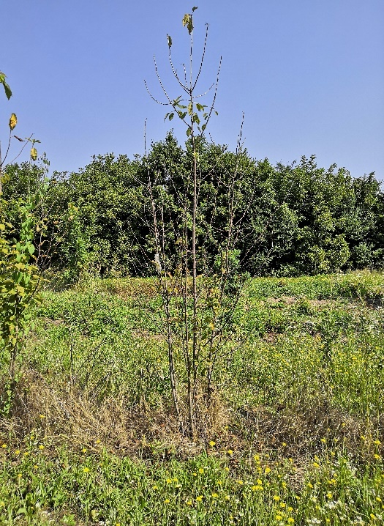
 |  |  |  |  | 7 | сильное
 |  |  | 4. | Однолетний побег: толщина | 3 | тонкий
 |  |  |  |  | 5 | средней толщины | 5
 |  |  |  |  | 7 | толстый
 |  |  | 5. | Однолетний побег: длина междоузлия (в средней трети побега) | 3 | короткое | 3
 |  |  |  |  | 5 | средней длины
 |  |  |  |  | 7 | длинное
 |  |  | 6. | Однолетний побег: опушение (в верхней трети) | 1 | отсутствует | 1
 |  |  |  |  | 9 | имеется
 |  |  | 7. | Однолетний побег: число чечевичек | 3 | мало
 |  |  |  |  | 5 | среднее число | 5
 |  |  |  |  | 7 | много
 |  |  | 8. | Однолетний побег: антоциановая окраска кончика | 1 | отсутствует или очень слабая | 1
 |  |  |  |  | 3 | слабая
 |  |  |  |  | 5 | средняя
 |  |  |  |  | 7 | сильная
 |  |  |  |  | 9 | очень сильная
 |  |  | 9. | Однолетний побег: вегетативная почка: положение относительно побега | 1 | прижатая | 2
 |  |  |  |  | 2 | слегка отклоненная
 |  |  |  |  | 3 | заметно отклоненная
 |  |  | 10. | Однолетний побег: размер вегетативной почки | 3 | мелкая | 3
 |  |  |  |  | 5 | среднего размера
 |  |  |  |  | 7 | крупная
 |  |  | 11. | Однолетний побег: форма вершины вегетативной почки | 1 | острая | 1
 |  |  |  |  | 2 | тупая
 |  |  |  |  | 3 | округлая
 |  |  | 12. | Однолетний побег: размер основания вегетативной почки | 3 | маленькое
 |  |  |  |  | 5 | среднего размера | 5
 |  |  |  |  | 7 | большое
 |  |  | 13. | Однолетний побег: ветвление (в конце лета) | 3 | слабое | 3
 |  |  |  |  | 5 | среднее
 |  |  |  |  | 7 | сильное
 |  |  | 14. | Молодой побег: интенсивность антоциановой окраски молодого листа (во время быстрого роста) | 3 | слабая | 3
 |  |  |  |  | 5 | средняя
 |  |  |  |  | 7 | сильная
 |  |  | 15. | Листовая пластинка: длина | 1 | очень короткая
 |  |  |  |  | 3 | короткая
 |  |  |  |  | 5 | средней длины | 5
 |  |  |  |  | 7 | длинная
 |  |  |  |  | 9 | очень длинная
 |  |  | 16. | Листовая пластинка: ширина | 1 | очень узкая
 |  |  |  |  | 3 | узкая
 |  |  |  |  | 5 | средней ширины | 5
 |  |  |  |  | 7 | широкая
 |  |  |  |  | 9 | очень широкая
 |  |  | 17. | Листовая пластинка: отношение длины к ширине | 1 | очень маленькое
 |  |  |  |  | 3 | маленькое
 |  |  |  |  | 5 | среднее | 5
 |  |  |  |  | 7 | большое
 |  |  |  |  | 9 | очень большое
 |  |  | 18. | Листовая пластинка: форма | 1 | узкоэллиптическая
 |  |  |  |  | 2 | эллиптическая
 |  |  |  |  | 3 | округлая
 |  |  |  |  | 4 | яйцевидная | 4
 |  |  |  |  | 5 | обратнояйцевидная
 |  |  | 19. | Листовая пластинка: угол вершины (исключая кончик) | 1 | острый | 1
 |  |  |  |  | 2 | прямой
 |  |  |  |  | 3 | тупой
 |  |  | 20. | Листовая пластинка: длина кончика | 3 | короткий
 |  |  |  |  | 5 | средней длины
 |  |  |  |  | 7 | длинный | 7
 |  |  | 21. | Листовая пластинка: форма основания | 1 | острое
 |  |  |  |  | 2 | тупое | 2
 |  |  |  |  | 3 | усеченное
 |  |  | 22. | Листовая пластинка: окраска верхней стороны | 1 | светло-зеленая
 |  |  |  |  | 2 | темно-зеленая | 2
 |  |  |  |  | 3 | красная
 |  |  |  |  | 4 | красновато-коричневая
 |  |  | 23. | Листовая пластинка: глянцевитость верхней стороны | 3 | слабая
 |  |  |  |  | 5 | средняя | 5
 |  |  |  |  | 7 | сильная
 |  |  | 24. | Листовая пластинка: опушение нижней стороны вершины | 3 | слабое | 3
 |  |  |  |  | 5 | среднее
 |  |  |  |  | 7 | сильное
 |  |  | 25. | Листовая пластинка: надрезанность края | 1 | только городчатый
 |  |  |  |  | 2 | и городчатый и зубчатый
 |  |  |  |  | 3 | только зубчатый | 3
 |  |  | 26. | Листовая пластинка: глубина надрезанности края | 3 | мелкая
 |  |  |  |  | 5 | средняя
 |  |  |  |  | 7 | глубокая | 7
 |  |  | 27. | Черешок: длина | 3 | короткий | 3
 |  |  |  |  | 5 | средней длины
 |  |  |  |  | 7 | длинный
 |  |  | 28. | Черешок: опушение верхней стороны | 1 | отсутствует
 |  |  |  |  | 9 | имеется | 9
 |  |  | 29. | Черешок: интенсивность опушения верхней стороны | 3 | слабое
 |  |  |  |  | 5 | среднее | 5
 |  |  |  |  | 7 | сильное
 |  |  | 30. | Черешок: глубина желобка | 3 | мелкий
 |  |  |  |  | 5 | средней глубины | 5
 |  |  |  |  | 7 | глубокий
 |  |  | 31. | Лист: отношение длины листовой пластинки к длине черешка | 3 | маленькое
 |  |  |  |  | 5 | среднее | 5
 |  |  |  |  | 7 | большое
 |  |  | 32. | Лист: прилистники | 1 | отсутствуют
 |  |  |  |  | 9 | имеются | 9
 |  |  | 33. | Прилистник: длина | 3 | короткий
 |  |  |  |  | 5 | средней длины
 |  |  |  |  | 7 | длинный | 7
 |  |  | 34. | Лист: нектарники (железки) | 1 | отсутствуют
 |  |  |  |  | 9 | имеются | 9
 |  |  | 35. | Сорта с нектарниками (железками): Лист: преобладающее число нектарников (железок) | 1 | один
 |  |  |  |  | 2 | два | 2
 |  |  |  |  | 3 | более двух
 |  |  | 36. | Лист: расположение нектарников (железок) | 1 | преимущественно у основания пластинки
 |  |  |  |  | 2 | в равной степени у основания пластинки и у черешка
 |  |  |  |  | 3 | преимущественно у черешка | 3
 |  |  | 37. | Нектарник (железка): окраска | 1 | зеленый
 |  |  |  |  | 2 | желтый | 2
 |  |  |  |  | 3 | красный
 |  |  |  |  | 4 | фиолетовый
 |  |  | 38. | Нектарник (железка): форма | 1 | округлый | 1
 |  |  |  |  | 2 | почковидный
 |  |  | 39. | Растение: цветки | 1 | отсутствуют
 |  |  |  |  | 9 | имеются | 9

Хохловка
Наименование | Происхождение | Описание подвоя | Фенотипическая характеризация по комплексу характеристик ООС и UPOV
Хохловка | C. vulgaris «Молодежная» × C. vulgaris «И 51» × С. lannesiana №2 | Семенная продуктивность высокая. Отличается позднее развитием болезни (к коккомикозу). Имеет повышенную засухоустойчивость и жаростойкость. Корневой поросли не образует. (Приложение). Главное преимущество - форма отличается низкорослостью.
 |  |  | Признак |  | Индекс | Степень выраженности | Результат
 |  |  | 1. | Растение: сила роста | 3 | слаборослое | 3
 |  |  |  |  | 5 | среднерослое
 |  |  |  |  | 7 | сильнорослое
 |  |  | 2. | Растение: форма роста | 1 | прямостоящее | 3
 |  |  |  |  | 3 | раскидистое
 |  | Фото |  |  | 5 | плакучее
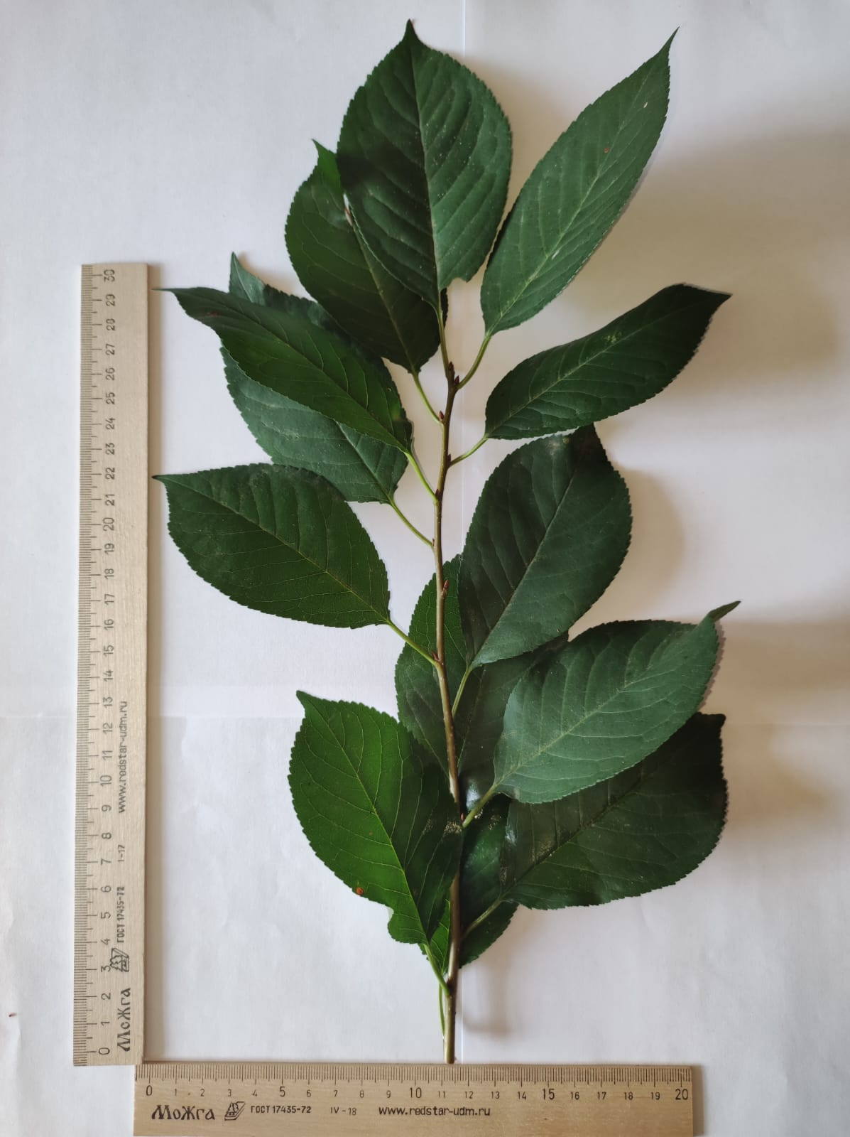
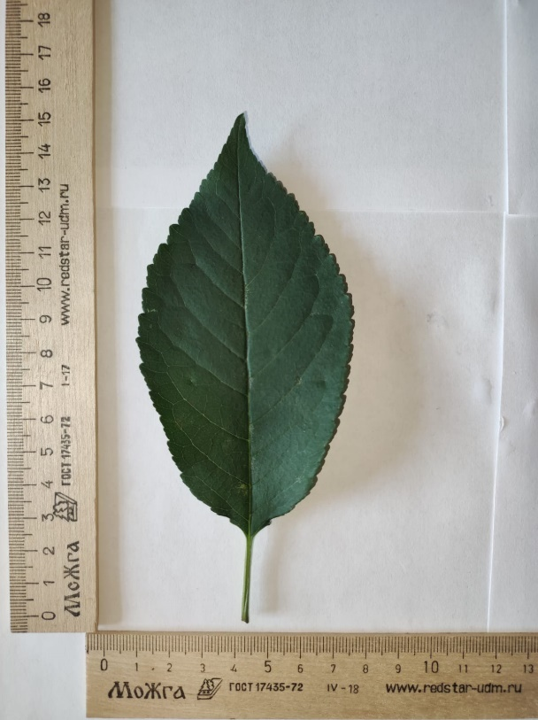
 |  |  | 3. | Растение: ветвление | 3 | слабое | 7
 |  |  |  |  | 5 | среднее
 |  |  |  |  | 7 | сильное
 |  |  | 4. | Однолетний побег: толщина | 3 | тонкий | 5
 |  |  |  |  | 5 | средней толщины
 |  |  |  |  | 7 | толстый
 |  |  | 5. | Однолетний побег: длина междоузлия (в средней трети побега) (2,5 см) | 3 | короткое | 5
 |  |  |  |  | 7 | длинное
 |  |  | 6. | Однолетний побег: опушение (в верхней трети) | 1 | отсутствует | 1
 |  |  |  |  | 9 | имеется
 |  |  | 7. | Однолетний побег: число чечевичек | 3 | мало | 5
 |  |  |  |  | 5 | среднее число
 |  |  |  |  | 7 | много
 |  |  | 8. | Однолетний побег: антоциановая окраска кончика | 1 | отсутствует или очень слабая | 1
 | Однолетний прирост и лист формы Хохловка |  |  |  | 3 | слабая
 |  |  |  |  | 5 | средняя
 |  |  |  |  | 7 | сильная
 |  |  |  |  | 9 | очень сильная
 |  |  | 9. | Однолетний побег: вегетативная почка: положение относительно побега | 1 | прижатая | 3
 |  |  |  |  | 2 | слегка отклоненная
 |  |  |  |  | 3 | заметно отклоненная
 |  |  | 10. | Однолетний побег: размер вегетативной почки | 3 | мелкая | 5
 |  |  |  |  | 5 | среднего размера
 |  |  |  |  | 7 | крупная
 |  |  | 11. | Однолетний побег: форма вершины вегетативной почки | 1 | острая | 1
 |  |  |  |  | 2 | тупая
 |  |  |  |  | 3 | округлая
 |  |  | 12. | Однолетний побег: размер основания вегетативной почки | 3 | маленькое | 5
 |  |  |  |  | 5 | среднего размера
 |  |  |  |  | 7 | большое
 |  |  | 13. | Однолетний побег: ветвление (в конце лета) | 3 | слабое | 3
 |  |  |  |  | 5 | среднее
 |  |  |  | Молодой побег: интенсивность антоциановой окраски молодого листа (во время быстрого роста) | 7 | сильное
 |  |  | 14. |  | 3 | слабая | 3
 |  |  |  |  | 5 | средняя
 |  |  |  |  | 7 | сильная
 |  |  | 15. | Листовая пластинка: длина | 1 | очень короткая | 7
 |  |  |  | (11,5 см) | 3 | короткая
 |  |  |  |  | 5 | средней длины
 |  |  |  |  | 7 | длинная
 |  |  |  |  | 9 | очень длинная
 |  |  | 16. | Листовая пластинка: ширина | 1 | очень узкая | 7
 |  |  |  | (6,4 см) | 3 | узкая
 |  |  |  |  | 5 | средней ширины
 |  |  |  |  | 7 | широкая
 |  |  |  |  | 9 | очень широкая
 |  |  | 17. | Листовая пластинка: отношение длины к ширине | 1 | очень маленькое | 5
 |  |  |  |  | 3 | маленькое
 |  |  |  |  | 5 | среднее
 |  |  |  |  | 7 | большое
 |  |  |  |  | 9 | очень большое
 |  |  | 18. | Листовая пластинка: форма | 1 | узкоэллиптическая | 2
 |  |  |  |  | 2 | эллиптическая
 |  |  |  |  | 3 | округлая
 |  |  |  |  | 4 | яйцевидная
 |  |  |  |  | 5 | обратнояйцевидная
 |  |  | 19. | Листовая пластинка: угол вершины (исключая кончик) | 1 | острый | 1
 |  |  |  |  | 2 | прямой
 |  |  |  |  | 3 | тупой
 |  |  | 20. | Листовая пластинка: длина кончика | 3 | короткий | 5
 |  |  |  |  | 5 | средней длины
 |  |  |  |  | 7 | длинный
 |  |  | 21. | Листовая пластинка: форма основания | 1 | острое | 2
 |  |  |  |  | 2 | тупое
 |  |  |  |  | 3 | усеченное
 |  |  | 22. | Листовая пластинка: окраска верхней стороны | 1 | светло-зеленая | 2
 |  |  |  |  | 2 | темно-зеленая
 |  |  |  |  | 3 | красная
 |  |  |  |  | 4 | красновато-коричневая
 |  |  | 23. | Листовая пластинка: глянцевитость верхней стороны | 3 | слабая | 5
 |  |  |  |  | 5 | средняя
 |  |  |  |  | 7 | сильная
 |  |  | 24. | Листовая пластинка: опушение нижней стороны вершины | 3 | слабое | 3
 |  |  |  |  | 5 | среднее
 |  |  |  |  | 7 | сильное
 |  |  | 25. | Листовая пластинка: надрезанность края | 1 | только городчатый | 2
 |  |  |  |  | 2 | и городчатый и зубчатый
 |  |  |  |  | 3 | только зубчатый
 |  |  | 26. | Листовая пластинка: глубина надрезанности края | 3 | мелкая | 3
 |  |  |  |  | 5 | средняя
 |  |  |  |  | 7 | глубокая
 |  |  | 27. | Черешок: длина | 3 | короткий | 3
 |  |  |  | (2,5 см) | 5 | средней длины
 |  |  |  |  | 7 | длинный
 |  |  | 28. | Черешок: опушение верхней стороны | 1 | отсутствует | 9
 |  |  |  |  | 9 | имеется
 |  |  | 29. | Черешок: интенсивность опушения верхней стороны | 3 | слабое | 3
 |  |  |  |  | 5 | среднее
 |  |  |  |  | 7 | сильное
 |  |  | 30. | Черешок: глубина желобка | 3 | мелкий | 5
 |  |  |  |  | 5 | средней глубины
 |  |  |  |  | 7 | глубокий
 |  |  | 31. | Лист: отношение длины листовой пластинки к длине черешка | 3 | маленькое | 7
 |  |  |  |  | 5 | среднее
 |  |  |  |  | 7 | большое
 |  |  | 32. | Лист: прилистники | 1 | отсутствуют | 1
 |  |  |  |  | 9 | имеются
 |  |  | 33. | Прилистник: длина | 3 | короткий
 |  |  |  |  | 5 | средней длины
 |  |  |  |  | 7 | длинный
 |  |  | 34. | Лист: нектарники (железки) | 1 | отсутствуют | 9
 |  |  |  |  | 9 | имеются
 |  |  | 35. | Сорта с нектарниками (железками): Лист: преобладающее число нектарников (железок) | 1 | один | 2
 |  |  |  |  | 2 | два
 |  |  |  |  | 3 | более двух
 |  |  | 36. | Лист: расположение нектарников (железок) | 1 | преимущественно у основания пластинки | 1
 |  |  |  |  | 2 | в равной степени у основания пластинки и у черешка
 |  |  |  |  | 3 | преимущественно у черешка
 |  |  | 37. | Нектарник (железка): окраска | 1 | зеленый | 2
 |  |  |  |  | 2 | желтый
 |  |  |  |  | 3 | красный
 |  |  |  |  | 4 | фиолетовый
 |  |  | 38. | Нектарник (железка): форма | 1 | округлый | 2
 |  |  |  |  | 2 | почковидный
 |  |  | 39. | Растение: цветки | 1 | отсутствуют | 9
 |  |  |  |  | 9 | имеются

ПК СК 2
Наименование | Происхождение | Описание подвоя | Фенотипическая характеризация по комплексу характеристик ООС и UPOV
ПК СК 2 | Слива Мунсона (Prunus munsoniana Wight) х Алыча (P. cerasifera Ehrh.). | Деревья крупнокосточковых культур на этом подвое среднерослые (на 25% ниже алычи), отличаются высокой урожайностью. Отмечена хорошая якорность деревьев даже в условиях выращивания на плотных тяжелых, переувлажненных почвах. Отличается устойчивостью к морозам в бесснежные зимы. Показывает высокую укореняемость одревесневших черенков в питомнике даже при недостатке влаги и высоких температурах весенне-летнего периода. Привойно-подвойные комбинации сливы на нем рекомендуются для закладки ресурсосберегающих садов. Имеет, приживаемость глазков при окулировке - 95-98%. Укореняемость одревесневших черенков высокая - 70-80%. Клястероспориозом поражается в очень слабой степени, устойчив к полистигмозу и корневому раку. Деревья на этом подвое рано вступают в плодоношение.
 |  |  | Признак |  | Индекс | Степень выраженности | Резуль-тат
 |  |  | 1. | Растение: сила роста | 3 | слаборослое | 5
 |  |  |  |  | 5 | среднерослое
 |  |  |  |  | 7 | сильнорослое
 |  |  | 2. | Растение: форма роста | 1 | прямостоящее | 3
 |  |  |  |  | 3 | раскидистое
 |  |  |  |  | 5 | плакучее
 |  |  | 3. | Растение: ветвление | 3 | слабое | 3
 |  |  |  |  | 5 | среднее
 | Фото |  |  |  | 7 | сильное
 |  |  | 4. | Однолетний побег: толщина | 3 | тонкий | 5
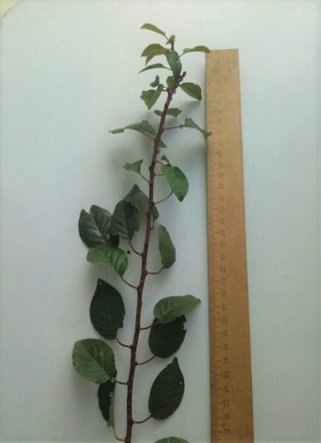
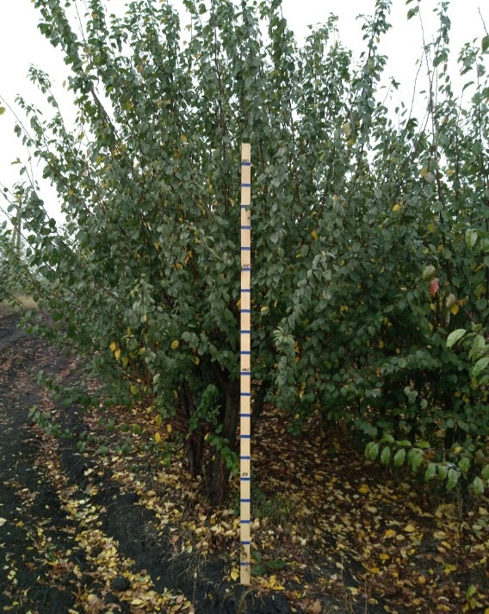
 |  |  |  |  | 5 | средней толщины
 |  |  |  |  | 7 | толстый
 |  |  | 5. | Однолетний побег: длина междоузлия (в средней трети побега) | 3 | короткое | 5
 |  |  |  |  | 5 | средней длины
 |  |  |  |  | 7 | длинное
 |  |  | 6. | Однолетний побег: опушение (в верхней трети) | 1 | отсутствует | 1
 |  |  |  |  | 9 | имеется
 |  |  | 7. | Однолетний побег: число чечевичек | 3 | мало | 5
 |  |  |  |  | 5 | среднее число
 |  |  |  |  | 7 | много
 |  |  | 8. | Однолетний побег: антоциановая окраска кончика | 1 | отсутствует или очень слабая | 1
 |  |  |  |  | 3 | слабая
 |  |  |  |  | 5 | средняя
 |  |  |  |  | 7 | сильная
 |  |  |  |  | 9 | очень сильная
 |  |  | 9. | Однолетний побег: вегетативная почка: положение относительно побега | 1 | прижатая | 3
 |  |  |  |  | 2 | слегка отклоненная
 |  |  |  |  | 3 | заметно отклоненная
 |  |  | 10. | Однолетний побег: размер вегетативной почки | 3 | мелкая | 5
 |  |  |  |  | 5 | среднего размера
 |  |  |  |  | 7 | крупная
 |  |  | 11. | Однолетний побег: форма вершины вегетативной почки | 1 | острая | 1
 |  |  |  |  | 2 | тупая
 |  |  |  |  | 3 | округлая
 |  |  | 12. | Однолетний побег: размер основания вегетативной почки | 3 | маленькое | 5
 |  |  |  |  | 5 | среднего размера
 |  |  |  |  | 7 | большое
 |  |  | 13. | Однолетний побег: ветвление (в конце лета) | 3 | слабое | 3
 |  |  |  |  | 5 | среднее
 |  |  |  |  | 7 | сильное
 |  |  | 14. | Молодой побег: интенсивность антоциановой окраски молодого листа (во время быстрого роста) | 3 | слабая | 3
 |  |  |  |  | 5 | средняя
 |  |  |  |  | 7 | сильная
 |  |  | 15. | Листовая пластинка: длина | 1 | очень короткая | 5
 |  |  |  |  | 3 | короткая
 |  |  |  |  | 5 | средней длины
 |  |  |  |  | 7 | длинная
 |  |  |  |  | 9 | очень длинная
 |  |  | 16. | Листовая пластинка: ширина | 1 | очень узкая | 5
 |  |  |  |  | 3 | узкая
 |  |  |  |  | 5 | средней ширины
 |  |  |  |  | 7 | широкая
 |  |  |  |  | 9 | очень широкая
 |  |  | 17. | Листовая пластинка: отношение длины к ширине | 1 | очень маленькое | 5
 |  |  |  |  | 3 | маленькое
 |  |  |  |  | 5 | среднее
 |  |  |  |  | 7 | большое
 |  |  |  |  | 9 | очень большое
 |  |  | 18. | Листовая пластинка: форма | 1 | узкоэллиптическая | 2
 |  |  |  |  | 2 | эллиптическая
 |  |  |  |  | 3 | округлая
 |  |  |  |  | 4 | яйцевидная
 |  |  |  |  | 5 | обратнояйцевидная
 |  |  | 19. | Листовая пластинка: угол вершины (исключая кончик) | 1 | острый | 3
 |  |  |  |  | 2 | прямой
 |  |  |  |  | 3 | тупой
 |  |  | 20. | Листовая пластинка: длина кончика | 3 | короткий | 5
 |  |  |  |  | 5 | средней длины
 |  |  |  |  | 7 | длинный
 |  |  | 21. | Листовая пластинка: форма основания | 1 | острое | 1
 |  |  |  |  | 2 | тупое
 |  |  |  |  | 3 | усеченное
 |  |  | 22. | Листовая пластинка: окраска верхней стороны | 1 | светло-зеленая | 2
 |  |  |  |  | 2 | темно-зеленая
 |  |  |  |  | 3 | красная
 |  |  |  |  | 4 | красновато-коричневая
 |  |  | 23. | Листовая пластинка: глянцевитость верхней стороны | 3 | слабая | 3
 |  |  |  |  | 5 | средняя
 |  |  |  |  | 7 | сильная
 |  |  | 24. | Листовая пластинка: опушение нижней стороны вершины | 3 | слабое | 3
 |  |  |  |  | 5 | среднее
 |  |  |  |  | 7 | сильное
 |  |  | 25. | Листовая пластинка: надрезанность края | 1 | только городчатый | 2
 |  |  |  |  | 2 | и городчатый и зубчатый
 |  |  |  |  | 3 | только зубчатый
 |  |  | 26. | Листовая пластинка: глубина надрезанности края | 3 | мелкая | 3
 |  |  |  |  | 5 | средняя
 |  |  |  |  | 7 | глубокая
 |  |  | 27. | Черешок: длина | 3 | короткий | 5
 |  |  |  |  | 5 | средней длины
 |  |  |  |  | 7 | длинный
 |  |  | 28. | Черешок: опушение верхней стороны | 1 | отсутствует | 9
 |  |  |  |  | 9 | имеется
 |  |  | 29. | Черешок: интенсивность опушения верхней стороны | 3 | слабое | 3
 |  |  |  |  | 5 | среднее
 |  |  |  |  | 7 | сильное
 |  |  | 30. | Черешок: глубина желобка | 3 | мелкий | 3
 |  |  |  |  | 5 | средней глубины
 |  |  |  |  | 7 | глубокий
 |  |  | 31. | Лист: отношение длины листовой пластинки к длине черешка | 3 | маленькое | 5
 |  |  |  |  | 5 | среднее
 |  |  |  |  | 7 | большое
 |  |  | 32. | Лист: прилистники | 1 | отсутствуют | 1
 |  |  |  |  | 9 | имеются
 |  |  | 33. | Прилистник: длина | 3 | короткий
 |  |  |  |  | 5 | средней длины
 |  |  |  |  | 7 | длинный
 |  |  | 34. | Лист: нектарники (железки) | 1 | отсутствуют | 9
 |  |  |  |  | 9 | имеются
 |  |  | 35. | Сорта с нектарниками (железками): Лист: преобладающее число нектарников (железок) | 1 | один | 2
 |  |  |  |  | 2 | два
 |  |  |  |  | 3 | более двух
 |  |  | 36. | Лист: расположение нектарников (железок) | 1 | преимущественно у основания пластинки | 2
 |  |  |  |  | 2 | в равной степени у основания пластинки и у черешка
 |  |  |  |  | 3 | преимущественно у черешка
 |  |  | 37. | Нектарник (железка): окраска | 1 | зеленый | 3
 |  |  |  |  | 2 | желтый
 |  |  |  |  | 3 | красный
 |  |  |  |  | 4 | фиолетовый
 |  |  | 38. | Нектарник (железка): форма | 1 | округлый | 2
 |  |  |  |  | 2 | почковидный
 |  |  | 39. | Растение: цветки | 1 | отсутствуют | 9
 |  |  |  |  | 9 | имеются

